Планограмма
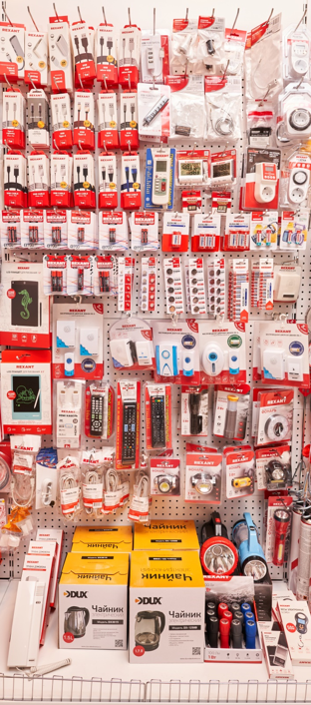
7. Планограмма. Все для жизни - 7.2 Мобильные устройства_7.5 МБТ_7.3 Элементы питания.
Тип Крючка: крючок для перфорации одинарный
№ п/п | 1. | 2. | 3. | 4. | 5. | 6. | 7. | 8. | 9. | 10. | 11. | 12. | Крючки, кол-во
1. | 18-4151 | 18-4152 | 18-4150 | 18-4402 | 18-4270 | 18-4103-1 | 18-1189 | 18-1920 | 18-4070 | 18-1896 | 18-1102 | 11-6010 | 12
 | 3 шт | 2 шт | 3 шт | 3 шт | 3 шт | 3 шт | 3 шт | 3 шт | 3 шт | 3 шт | 3 шт | 2 шт
2. | 18-1898 | 18-7054 | 18-1899 | 18-1897 | 18-1895 | 18-4107 | 18-1900 | 18-4091 | 18-4269 | 18-1182 | 11-6005 |  | 11
 | 3 шт | 3 шт | 3 шт | 3 шт | 3 шт | 3 шт | 3 шт | 3 шт | 3 шт | 3 шт | 2 шт
3. | 18-7055 | 18-7051 | 18-7057 | 18-7050 | 18-7056 | 18-7053 | 38-0101 | 70-0515 | 70-0511 | 10-6040 | 11-6001 |  | 11
 | 3 шт | 3 шт | 3 шт | 3 шт | 3 шт | 3 шт | 3 шт | 2 шт | 2 шт | 2 шт | 2 шт
 |  |  |  |  |  |  |  | 70-0501 | 70-0505 |  |  |  | 2
 |  |  |  |  |  |  |  | 3 шт | 3 шт
4. | 30-1419 | 30-1423 | 30-1428 | 30-1406 | 30-1409 | 30-1411 | 30-1061 | 30-1014 | 30-1020 | 30-1025 | 30-1010 |  | 11
 | 3 шт | 3 шт | 3 шт | 3 шт | 3 шт | 3 шт | 3 шт | 6 шт | 6 шт | 6 шт | 6 шт
5. | 70-5003 | 30-2035-05 | 30-2030-05 | 30-2010-05 | 30-1108 | 30-1109 | 30-1110 | 30-1107 | 30-1038 | 30-1026 | 30-1013 | 73-0100 | 12
 | 2 шт | 3 шт | 3 шт | 3 шт | 3 шт | 3 шт | 3 шт | 3 шт | 3 шт | 3 шт | 3 шт | 2 шт
6 |  | 73-0050 | 73-0080 |  | 73-0080 |  | 73-0030 |  | 73-0060 |  | 73-0010 |  | 6
 |  | 2 шт | 2 шт |  | 2 шт |  | 2 шт |  | 2 шт |  | 2 шт
7 | 70-5004 | 17-6204-1 | 38-0015 | 38-0030 | 38-0011 | 75-718 | 75-723 | 75-720 |  |  |  |  | 8
 | 2 шт | 3 шт | 3 шт | 3 шт | 3 шт | 1 шт | 1 шт | 1 шт
8 | 18-1131 | 06-3209 | 18-1106 | 18-1114 | 18-1104 | 18-1146 | 75-701 | 75-703 | 75-700 | 75-719 | 75-717 |  | 11
 | 3 шт | 3 шт | 3 шт | 3 шт | 3 шт | 3 шт | 2 шт | 2 шт | 2 шт | 2 шт | 2 шт
9 | 45-0348 | 60-0704 | 60-0708 | 75-707 | 75-721 | 75-711 | 72-1000 | 72-1100 | ПОЛКА
 | 2 шт | 2 шт | 2 шт | 2 шт | 2 шт | 2 шт | 2 шт | 2 шт
Итого крючков |  |  |  |  |  |  |  |  |  |  |  |  | 84

